Cover page
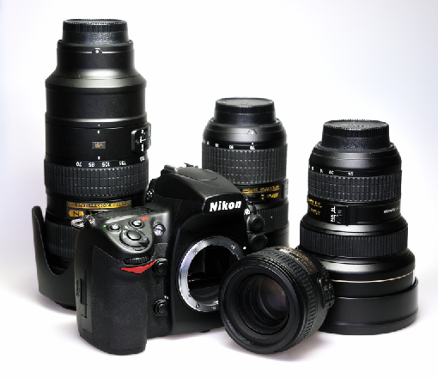
Lens Compatibility Charts

Document Revision: | 4.6
Issued by: | European Technical Office
Date Last Updated: | 23.11.18

About this document: This document lists Nikon interchangeable lens compatibility with Digital SLR cameras. This document contains multiple tabs, one for each Digital SLR camera. Select your product below from the quicklinks.

D1 Series | D750
D2 Series | D800 / D800E
D3 Series | D810
D4 Series | D810A
D5 | D850
Df | D3000
D40 Series | D3100
D50 | D3200
D60 | D3300
D70 | D3400
D70S | D3500
D80 | D5000
D90 | D5100
D100 | D5200
D200 | D5300
D300 | D5500
D300S | D5600
D500 | D7000
D600 | D7100
D610 | D7200
D700 | D7500
Teleconverter | PC-E Lenses

